13点44分-13点50分
1、确定问题的时间点

1、12:11:56接入了“Happy Life”WiFi
2、因为是认证登录，所以13:09:37的时候重新接入了一次

3、13:45:42离开WiFi
4、之后WiFi一直在搜索
5、13:50:56找到新的WiFi “yanfa_test176”，13:51:03连接成功

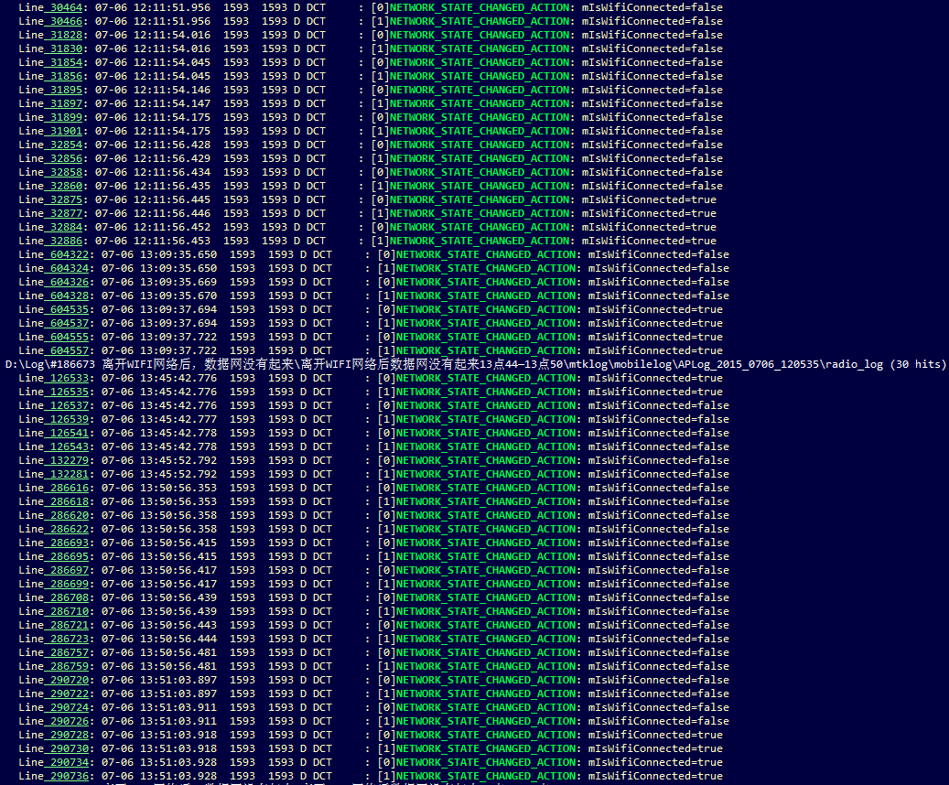

“Happy Life”的两次接入

13:45:42离开WiFi

13:51:03重新连接WiFi到“yanfa_test176”

综上：
1、离开WiFi致使DISCONNECTED的时间是13:45:42.778左右
2、重新回到WiFi，搜索到信号的时间是13:50:56:411左右
3、WiFi连接成功的时间点13:51:03:914左右

2、查看网络注册情况

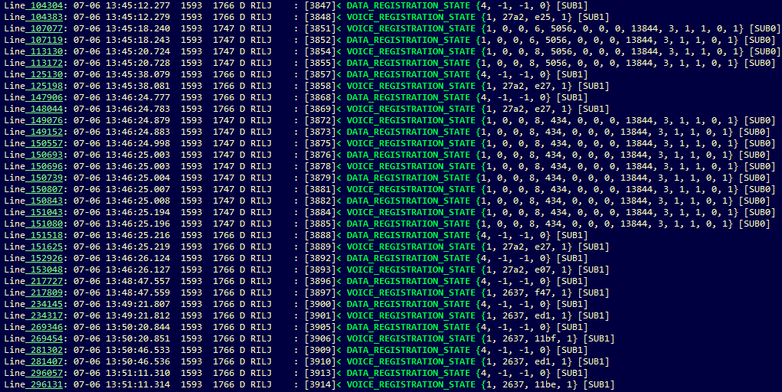

卡1注册到EVDO_A

卡2 DATA未注册

卡2注册到GPRS

3、查看信号质量

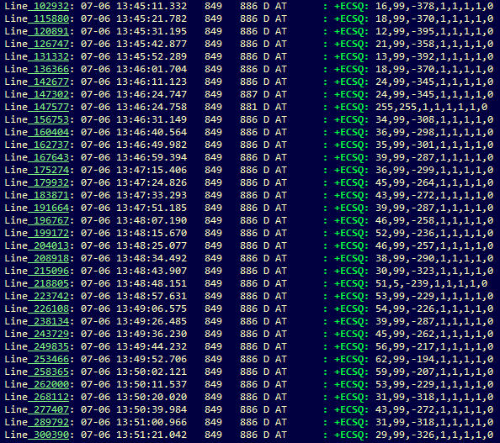

+ECSQ: 51,5,-239,1,1,1,1,0

rssi_in_quarter_dbm：/4

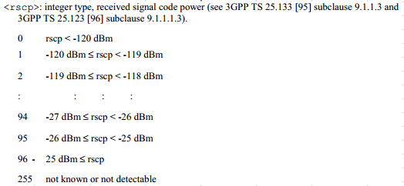

RSSI：-59.75dBm
RSCP：-70dBm,-69dBm

tips：RSCP就是可用信号，RSSI是可用的加不可用的总和，一般来说RSSI>RSCP。

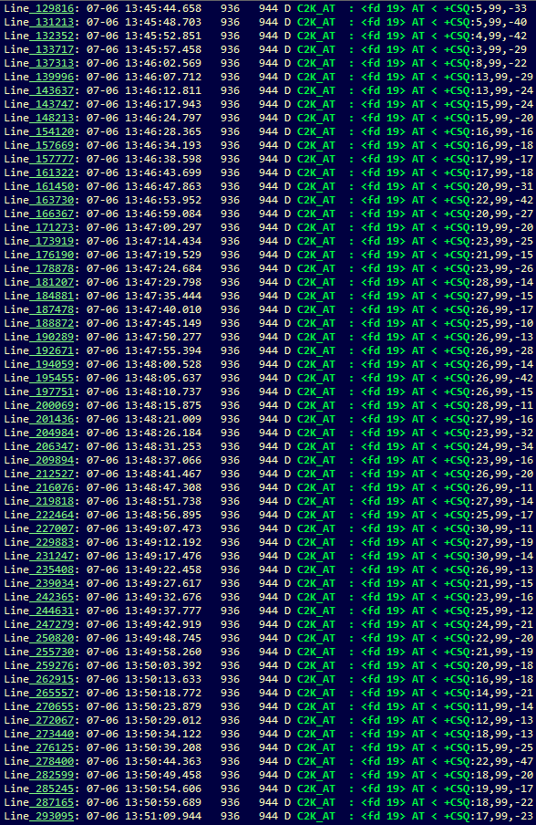

+CSQ: 26,,99,-14

4、PLMN和IMSI

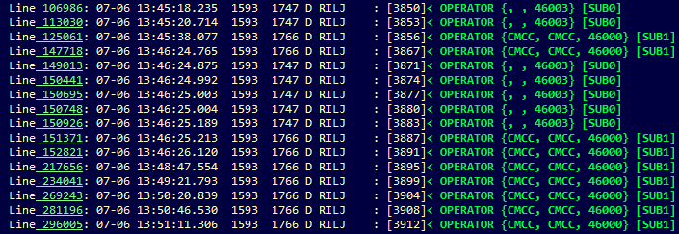

卡1 PLMN：46003中国电信

卡2 PLMN：46000中国移动

卡2 IMSI为460004961836723

卡1 IMSI为空；EVDO：UATI

5、RIL_REQUEST_SETUP_DATA_CALL & updateDataActivity

NULL

6、C2K modem：ATState
数据开启

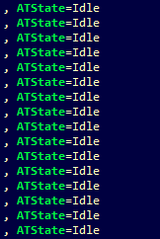

时间点内一直处于空闲状态

结论：
1、网络注册正常、信号质量基本正常、modem工作正常；
2、AP没有数据请求或AP到modem的请求有问题。

14点37分-14点47分
1、14:36:09接入了“yanfa_test88”WiFi
1、确定问题的时间点

2、14:36:53离开WiFi
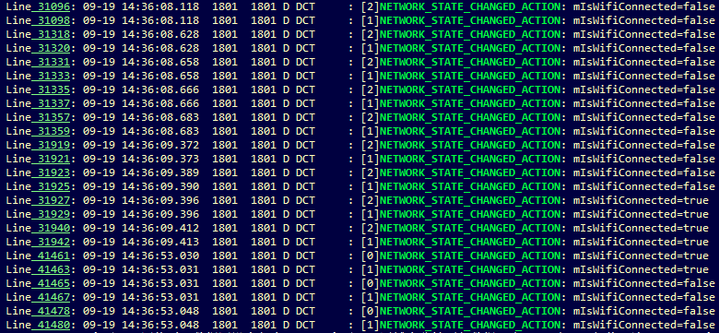

14:36:09接入了“yanfa_test88”WiFi

13:51:03离开WiFi

综上：
1、离开WiFi致使DISCONNECTED的时间是14:36:09:396左右

2、查看网络注册情况

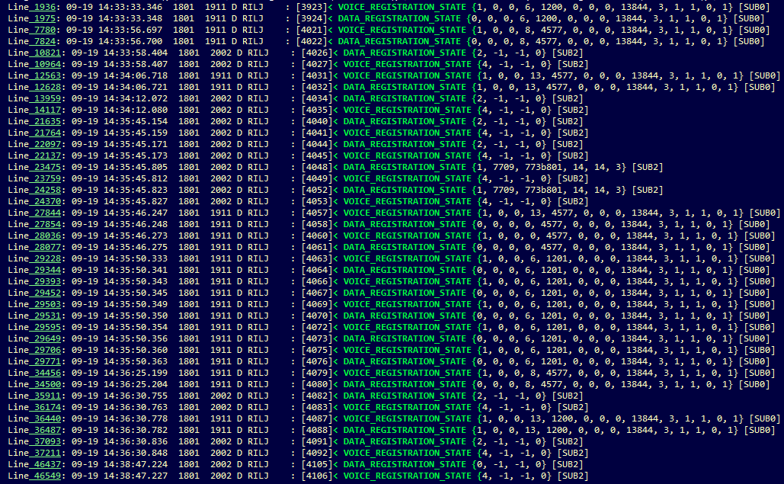

①

由EHRPD切换到LTE

②
卡1注册到LTE

卡1注册到EVDO_A

卡1注册到EHRPD

由LTE切换到EHRPD
③

①EHRPD
③EHRPD

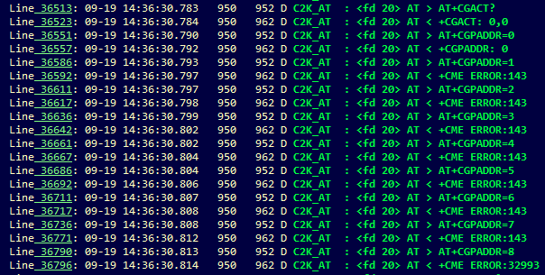
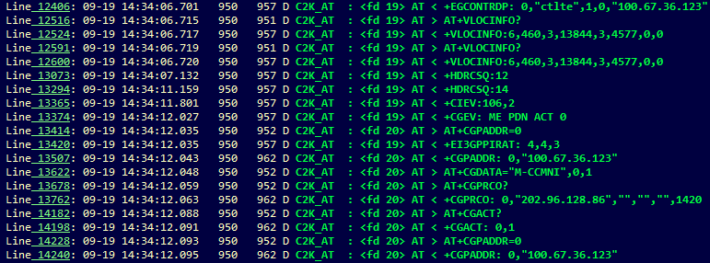

APN
DNS
CID
PDP Context Address

②LTE

激活了CID为0的PDP context

CID为0的PDP context的PDP 地址

CID为0的PDP context的GPRS协议配置：两个DNS

CID为0的PDP context的动态参数：承载ID为5、APN、DNS等等

3、查看流量情况

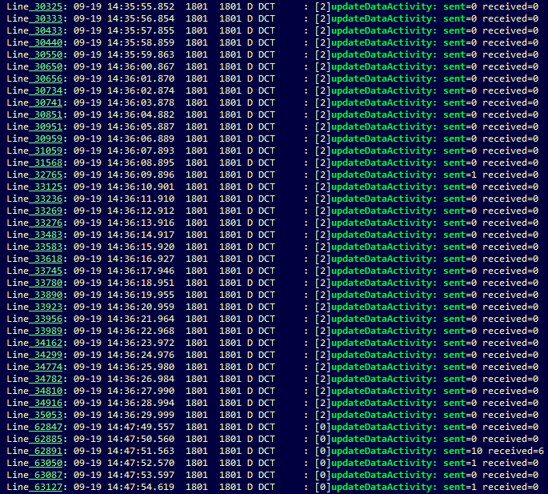

离开WiFi前后，上下行流量都很少

4、modem工作情况

①初始化过程

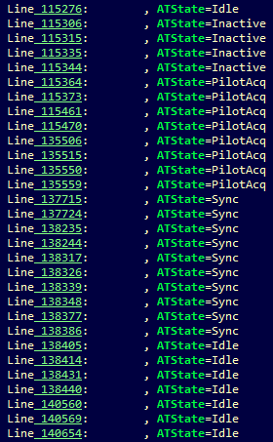
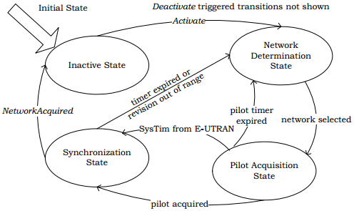

离开WiFi前后，进行了初始化的操作，之后一直处于IDLE状态

②连接过程

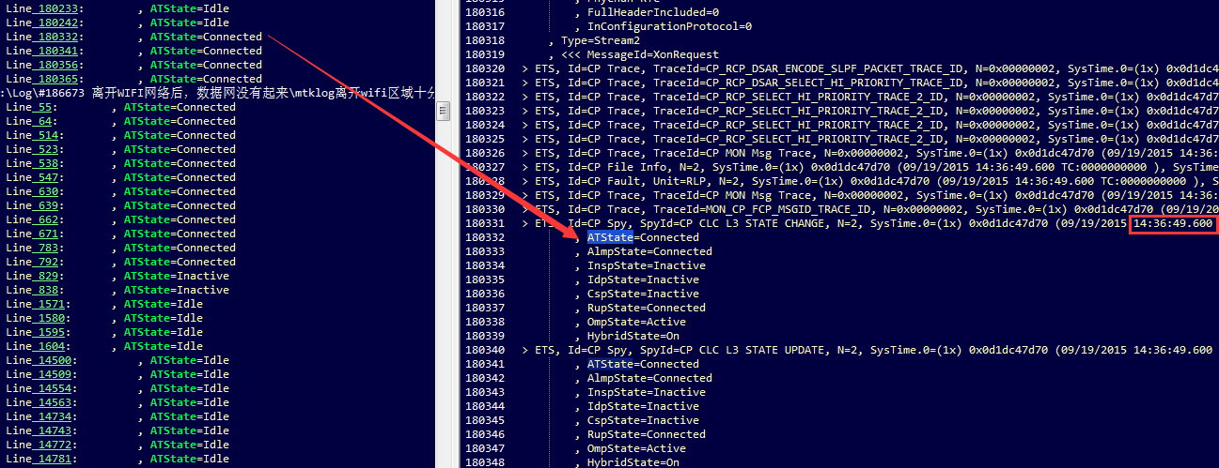

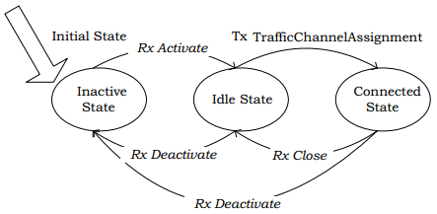

②会话建立（UATI分配、配置协商）

14:34:04.300
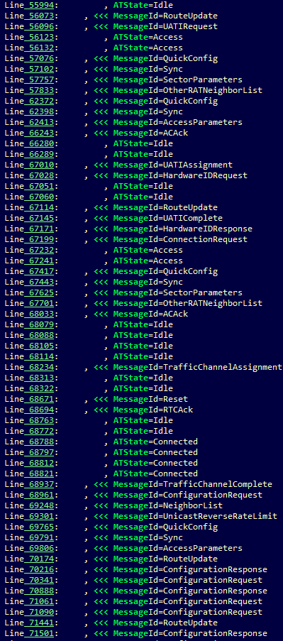

UATI分配完成

建立连接，进行配置协商

Connected状态，时间：14:34:04.300

……

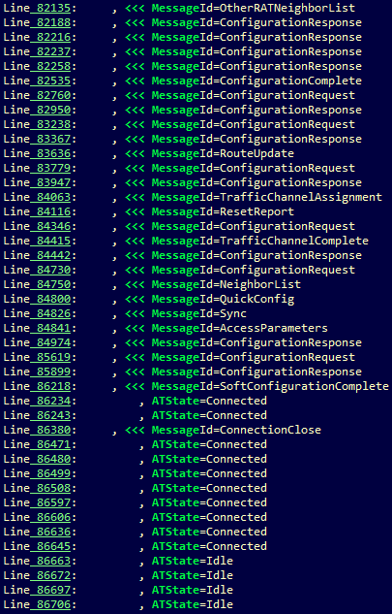

配置协商

连接关闭

连接关闭回到IDLE状态

4、信号情况

基本良好

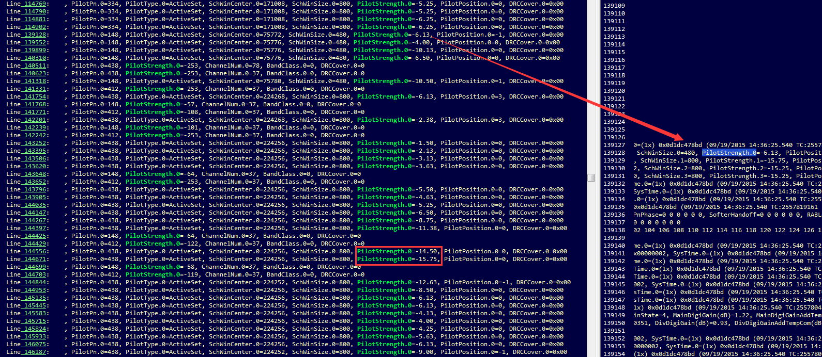

结论：
1、信号良好，modem工作正常，并进行过多次配置协商；
2、modem有多次Connected状态，但上层无流量；
3、AP的数据请求多次失败，几乎无上下行流量。

